13幕構成
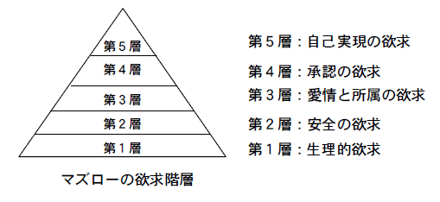
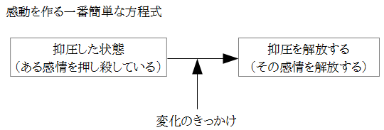
予想を裏切って期待を裏切らない |  |  |  |  |  |  |  |  |  |  |  | 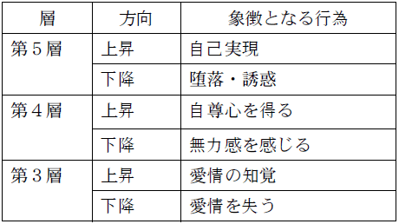

読み手は主人公と感情が重なれば、感情移入

物語でどの部分を一番見せたいか、その部分にページを

感動＝珍しい事 観客が感情移入し恐怖や苦痛を感じ最後に激情から解放 受け手に喜怒哀楽の振り幅の増減があるほど「感動」 感動=心が動かされる事

構成 | 第一幕 ～対立～ |  |  |  | 第二幕 ～葛藤～ |  |  |  |  |  |  |  | 第三幕 ～変化～
 |  |  | ＮＩ | ＰＰ |  |  |  | ＰＭ |  |  | ＰＰ |  | クライマックス
１３フェイズ | 背景 | 日常 | 事件 | 決意 | 苦境 | 助け | 成長 | 達成 | 試練 | 破滅 | 契機 |  | 対決 | 排除 | 満足

助けの『ある』成長
助けの『ない』成長

12ステージ | 日常の世界 | 冒険への誘い | 冒険への拒絶 | メンターとの出会い | 第一関門 | 試練 仲間 敵対者 |  | 最も危険な場所への接近 |  | 最大の試練 | 報酬の入手 |  | 帰路 | 死と再生 | 宝を持っての帰還

１４ステップ | 問題を抱えた日常 喪失と抑圧 | 変化への抵抗 問題の発生 | 問題解決方法の説明 | 問題対応の受け入れ | 深化 |  | 根本問題（テーマ）への接近 |  | 根本問題（テーマ）との対峙 | 抑圧の受け入れ・解放 | 根本問題（テーマ）の解決 |  | 日常への帰路 | 旅との別れ | 問題を解決した日常

昇華 | 第一幕の昇華：「使命感」「仕方なく」「同情して」「妥協」など。問題の根本解決はしない昇華の仕方 |  |  |  | 第二幕の昇華：「喪失の克服」「心のレベルアップ」といった、問題の根本解決 |  |  |  |  |  |  |  | 第三幕の昇華：昇華とは心の成長

葛藤 | スペシャルワールドに入るかどうかでの葛藤 |  |  |  | テーマの対立 過去に喪失に操られていたと気付く、その時点で抑圧から解放。喪失を「思い出す」だけで、自分の長所と犠牲という束縛から自由に |  |  |  |  |  |  |  | スペシャルワールドから出るかどうかの対立

世界観 | 目に見える 世界 | な主人公が |  |  | を通じて |  |  |  |  |  |  |  | になる

 | メタファー | な主人公が |  |  | を通じて |  |  |  |  |  |  |  | になる

